別紙１「交付金額計算シート」
～記入上の注意～
・PCで入力する場合、入力は黄色の箇所のみで結構です。
・手書きの場合、黄色の箇所と灰色の箇所を記入ください。
・行が不足する場合はご相談ください。
様式第１号 別紙1（第７条関係） |  |  |  |  |  |  |  |  |  |  |  |  |  |  |  |  |  |  | メールで申請する場合、 エクセル形式のまま送付ください。

交付金額計算シート

１ 購入するプラスチック代替容器等
 | 容器等 | 商品名称 |  |  |  |  |  | テイクアウト容器 |  |  |  | プラスチック代替容器 |  |  | ①購入単価 |  | ②収入単価
 |  |  |  |  |  |  |  | 等の種類（※１） |  |  |  | 等の種類（※２） |  |  | （税抜）［円］ |  | ［円］（※３）
 | A
 | B
 | C
 | D
 | E
 | ※１：裏面記載の表１の分類から一つを選択し記入
 | ※２：裏面記載の表２の分類から一つを選択し記入
 | ※3：容器を１個提供するに当たって、容器代を３円消費者から徴収する場合であれば、「３」を記入。（税抜）

２ 交付申請額の算定
 | 店舗 No | 容器等 | ③購入個数 |  |  |  | 購入費（税抜） ［円］ |  |  |  |  |  |  | 収入金（税抜） ［円］
 |  |  | （※4） |  |  |  | [①×③] |  |  | ④店舗合計 |  |  |  | [②×③] |  | ⑤店舗合計
 | 1 | A
 |  | B
 |  | C
 |  | D
 |  | E
 | 2 | A
 |  | B
 |  | C
 |  | D
 |  | E
 | 3 | A
 |  | B
 |  | C
 |  | D
 |  | E
 | ※４：年間使用個数が上限。

 |  | 店舗ごとの補助金額の計算 ［単位：円］
 | 店舗 No | ⑥本補助金以外 の補助金額等 （※５） |  |  |  | ⑦補助対象経費 [④-⑤-⑥] |  |  | ⑧補助率 1/2 [⑦×1/2] （1円未満切捨） |  |  |  |  | ⑨店舗ごとの上限 |  | ⑧と⑨のいずれか低い額
 | 1 |  |  |  |  |  |  |  |  |  |  |  |  | 100,000
 | 2 |  |  |  |  |  |  |  |  |  |  |  |  | 100,000
⑩
 | 3 |  |  |  |  |  |  |  |  |  |  |  |  | 100,000
 | 合計
 | ※５：本補助金以外の補助金等の交付を受ける場合のみ、その金額（予定金額で可）を記入。

 | 補助金交付申請額の計算 ［単位：円］
 | ⑪申請者ごとの上限 |  |  |  | ⑫既に申請済の本補助金交付額（※６） |  |  |  |  |  |  |  | 交付申請額（⑩と[⑪-⑫]のいずれか低い額）
 | 300,000
申請書の「交付申請額」に転記ください。
 | ※６：前年度以前のものは記載不要。 額の確定済の場合は確定額。確定前の場合は交付決定額。

 |  |  |  |  |  |  |  |  |  |  |  |  |  |  |  |  |  | （裏面）

表１ テイクアウト容器等の種類
分類 |  |  |  |  |  | 解説
容器・包装 |  |  |  |  |  | 飲食物やソース類を入れる容器・包装。レジ袋は含まない。
フォーク
スプーン
テーブルナイフ
マドラー
ストロー

表２ プラスチック代替容器等の種類
分類（略称） |  |  |  | 解説
プラ以外 |  |  |  | 紙、木などプラスチック以外の素材でできたテイクアウト容器等
再生プラ |  |  |  | プラスチック製テイクアウト容器等であって、再生プラスチックを配合したもの （(公財)日本環境協会のエコマークの認定を受けたものに限る。）
バイオプラ |  |  |  | プラスチック製テイクアウト容器等であって、バイオプラスチックを配合したもの （日本バイオプラスチック協会のバイオマスプラマーク,生分解性プラマーク,生分解性バイオマスプラマーク、(一社)日本有機資源協会のバイオマスマークの認定を受けたものに限る。）
プラ使用 50％未満 |  |  |  | プラスチック製テイクアウト容器等であって、鉱石などを配合したもの（プラスチック使用量が50重量パーセント未満のものに限る。）
リユース |  |  |  | リユース容器等（繰り返し洗って使用することができるテイクアウト容器等）

 | 【参考】再生プラ製品に印字されるエコマーク |  |  |  |  |  |  |  |  |  | 【参考】バイオプラ製品に印字されるエコマーク
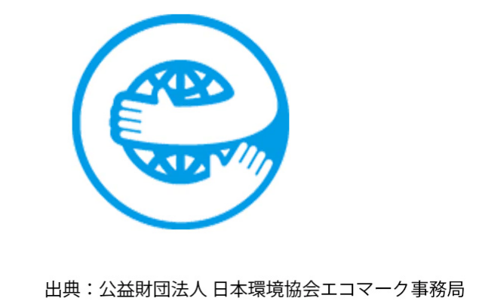
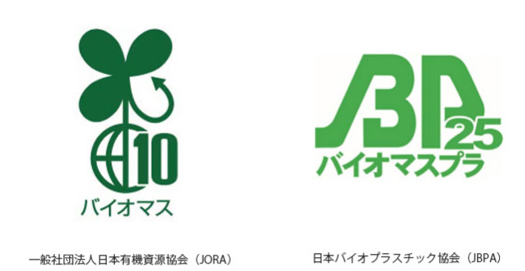

 |  |  |  |  |  |  |  |  |  |  |  | ※数字は含有量により異なる

